sentry-kpi

Mês | Erros 500 | Erros 502 | Total de incedências | Bugs únicos
01/02/2026 |  | 61 | 20128 | 669
01/03/2026 |  | 88 | 24322 | 627
01/04/2026 | 13912 | 102 | 23474 | 748
01/05/2026 | 10144 |  | 15061 | 508
01/06/2026 | 20557 |  | 64266 | 210

Resumo
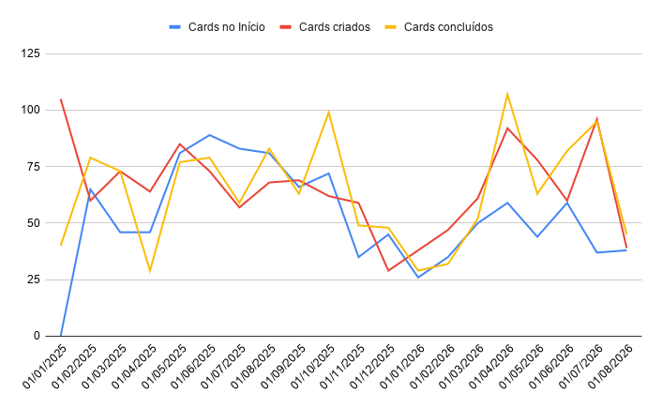
Ano-Mês | último dia de cada mês | Cards no Início | Cards criados | Cards concluídos | Quantos passaram p/ proxímo mês | Coluna 1 | Coluna 2 | Coluna 3
01/01/2025 | 31/01/2025 | 0 | 105 | 40 | 65
01/02/2025 | 28/02/2025 | 65 | 60 | 79 | 46 | 93
01/03/2025 | 31/03/2025 | 46 | 73 | 73 | 46
01/04/2025 | 30/04/2025 | 46 | 64 | 29 | 81
01/05/2025 | 31/05/2025 | 81 | 85 | 77 | 89
01/06/2025 | 30/06/2025 | 89 | 73 | 79 | 83
01/07/2025 | 31/07/2025 | 83 | 57 | 59 | 81
01/08/2025 | 31/08/2025 | 81 | 68 | 83 | 66
01/09/2025 | 30/09/2025 | 66 | 69 | 63 | 72
01/10/2025 | 31/10/2025 | 72 | 62 | 99 | 35
01/11/2025 | 30/11/2025 | 35 | 59 | 49 | 45
01/12/2025 | 31/12/2025 | 45 | 29 | 48 | 26
01/01/2026 | 31/01/2026 | 26 | 38 | 29 | 35
01/02/2026 | 28/02/2026 | 35 | 47 | 32 | 50
01/03/2026 | 31/03/2026 | 50 | 61 | 52 | 59
01/04/2026 | 30/04/2026 | 59 | 92 | 107 | 44
01/05/2026 | 31/05/2026 | 44 | 78 | 63 | 59
01/06/2026 | 30/06/2026 | 59 | 60 | 82 | 37
01/07/2026 | 31/07/2026 | 37 | 96 | 95 | 38
01/08/2026 | 18/08/2026 | 38 | 39 | 45 | 32

Cards Criados: exclui os status IMPEDIMENTO PRODUTO e CANCELADO QA.
Cards Concluídos: considera os status "Em Produção" ou "Concluído". Desconsidera o status "Cancelado QA".

gráfico
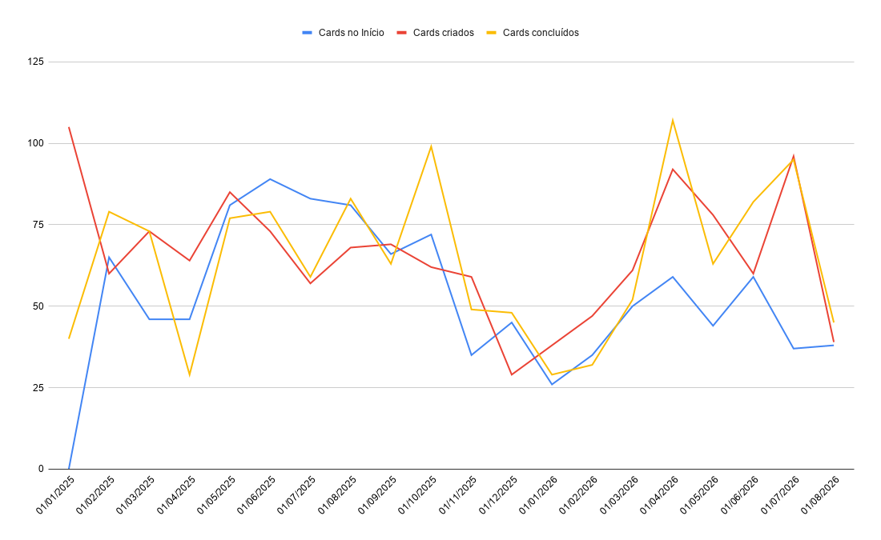

Resumo módulo orçamento
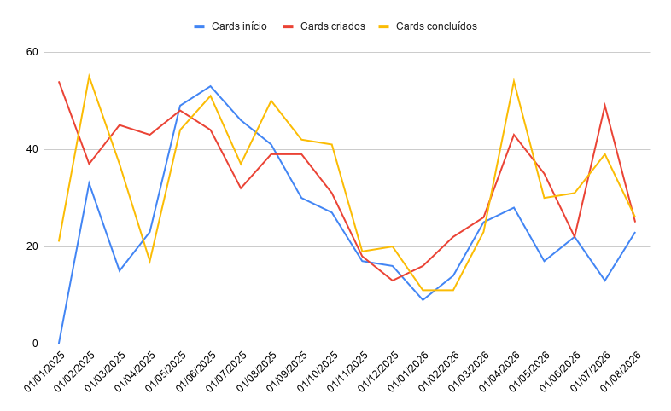

Ano/Mês | Último dia de cada mês | Cards início | Cards criados | Cards concluídos | Quantos passaram p/ proxímo mês
01/01/2025 | 31/01/2025 | 0 | 54 | 21 | 33
01/02/2025 | 28/02/2025 | 33 | 37 | 55 | 15
01/03/2025 | 31/03/2025 | 15 | 45 | 37 | 23
01/04/2025 | 30/04/2025 | 23 | 43 | 17 | 49
01/05/2025 | 31/05/2025 | 49 | 48 | 44 | 53
01/06/2025 | 30/06/2025 | 53 | 44 | 51 | 46
01/07/2025 | 31/07/2025 | 46 | 32 | 37 | 41
01/08/2025 | 31/08/2025 | 41 | 39 | 50 | 30
01/09/2025 | 30/09/2025 | 30 | 39 | 42 | 27
01/10/2025 | 31/10/2025 | 27 | 31 | 41 | 17
01/11/2025 | 2025-11-30 | 17 | 18 | 19 | 16
01/12/2025 | 2025-12-31 | 16 | 13 | 20 | 9
01/01/2026 | 2026-01-31 | 9 | 16 | 11 | 14
01/02/2026 | 2026-02-28 | 14 | 22 | 11 | 25
01/03/2026 | 2026-03-31 | 25 | 26 | 23 | 28
01/04/2026 | 2026-04-30 | 28 | 43 | 54 | 17
01/05/2026 | 2026-05-31 | 17 | 35 | 30 | 22
01/06/2026 | 2026-06-30 | 22 | 22 | 31 | 13
01/07/2026 | 2026-07-31 | 13 | 49 | 39 | 23
01/08/2026 | 2026-08-18 | 23 | 25 | 26 | 22

